Hoja3
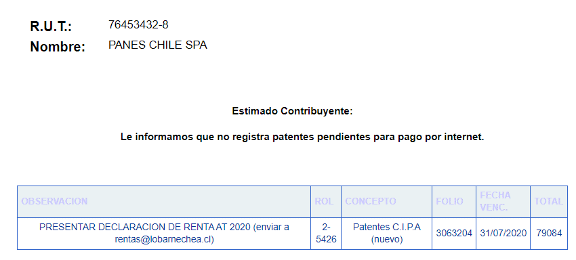

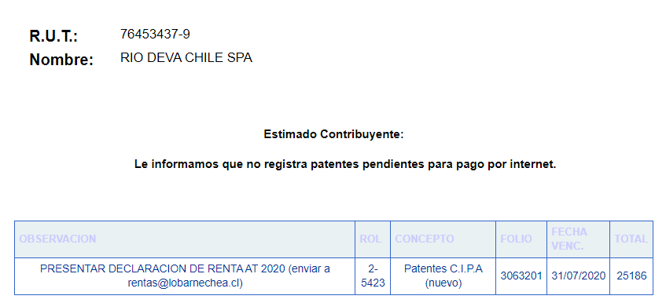

RUT | Razón Social | Comuna Patente | Rol Patente
76453432-8 | Panes Chile SpA | Lo Barnechea | 2-5426
76453437-9 | Rio Deva | Lo Barnechea | 2-5423
76453435-2 | Monte Ararat SpA | Lo Barnechea | 2-5424
76842322-9 | Astur SpA | Lo Barnechea | 2-37670
